Carte 6.2
6.2 Part de collégiens et nombre de collèges du secteur public en REP+ en 2019
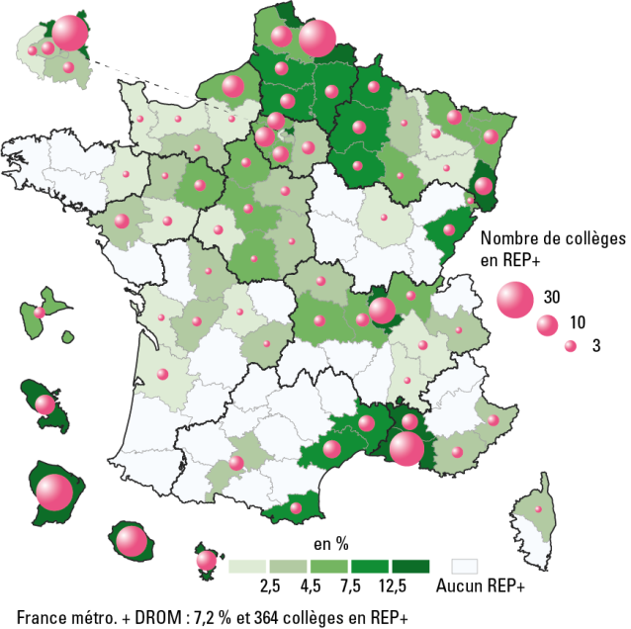

 |  |  |  |  | L’état de l’École 2020 © DEPP
Champ : France métropolitaine + DROM, public.
Source : MENJS-MESRI-DEPP.

Numéro de département | Nom de département | Nombre de collèges | Effectif d'élèves | % d'élèves
001 | Ain | 2 | 1,395 | 4.7
002 | Aisne | 4 | 1,998 | 8.4
003 | Allier | 2 | 476 | 3.7
004 | Alpes-de-Haute-Provence | 0 | 0 | 0.0
005 | Hautes-Alpes | 0 | 0 | 0.0
006 | Alpes-Maritimes | 3 | 1,789 | 4.2
007 | Ardeche | 0 | 0 | 0.0
008 | Ardennes | 3 | 940 | 8.6
009 | Ariege | 0 | 0 | 0.0
010 | Aube | 2 | 1,059 | 8.3
011 | Aude | 0 | 0 | 0.0
012 | Aveyron | 0 | 0 | 0.0
013 | Bouches-du-Rhone | 27 | 13,398 | 16.5
014 | Calvados | 1 | 349 | 1.3
015 | Cantal | 0 | 0 | 0.0
016 | Charente | 2 | 545 | 4.1
017 | Charente-Maritime | 1 | 491 | 1.9
018 | Cher | 1 | 295 | 2.5
019 | Correze | 1 | 404 | 4.5
021 | Cote-d'Or | 1 | 302 | 1.5
022 | Cotes-d'Armor | 0 | 0 | 0.0
023 | Creuse | 0 | 0 | 0.0
024 | Dordogne | 0 | 0 | 0.0
025 | Doubs | 3 | 1,693 | 7.6
026 | Drome | 1 | 376 | 1.9
027 | Eure | 1 | 444 | 1.6
028 | Eure-et-Loir | 2 | 966 | 5.1
029 | Finistere | 0 | 0 | 0.0
02A | Corse-du-Sud | 0 | 0 | 0.0
02B | Haute-Corse | 1 | 230 | 3.5
030 | Gard | 6 | 2,910 | 9.9
031 | Haute-Garonne | 5 | 1,837 | 3.3
032 | Gers | 0 | 0 | 0.0
033 | Gironde | 3 | 1,303 | 2.0
034 | Herault | 7 | 4,421 | 9.6
035 | Ille-et-Vilaine | 1 | 556 | 1.7
036 | Indre | 1 | 443 | 5.1
037 | Indre-et-Loire | 2 | 575 | 2.4
038 | Isere | 2 | 792 | 1.5
039 | Jura | 0 | 0 | 0.0
040 | Landes | 0 | 0 | 0.0
041 | Loir-et-Cher | 2 | 876 | 6.6
042 | Loire | 4 | 1,249 | 4.7
043 | Haute-Loire | 0 | 0 | 0.0
044 | Loire-Atlantique | 5 | 1,685 | 3.8
045 | Loiret | 2 | 898 | 2.9
046 | Lot | 0 | 0 | 0.0
047 | Lot-et-Garonne | 0 | 0 | 0.0
048 | Lozere | 0 | 0 | 0.0
049 | Maine-et-Loire | 2 | 510 | 2.3
050 | Manche | 1 | 325 | 1.9
051 | Marne | 4 | 1,845 | 8.5
052 | Haute-Marne | 1 | 402 | 5.9
053 | Mayenne | 1 | 418 | 4.4
054 | Meurthe-et-Moselle | 2 | 516 | 1.8
055 | Meuse | 1 | 306 | 4.2
056 | Morbihan | 0 | 0 | 0.0
057 | Moselle | 5 | 1,918 | 4.6
058 | Nievre | 0 | 0 | 0.0
059 | Nord | 31 | 13,062 | 13.8
060 | Oise | 5 | 2,909 | 7.9
061 | Orne | 1 | 267 | 2.8
062 | Pas-de-Calais | 10 | 4,422 | 7.1
063 | Puy-de-Dome | 3 | 1,466 | 6.1
064 | Pyrenees-Atlantiques | 0 | 0 | 0.0
065 | Hautes-Pyrenees | 0 | 0 | 0.0
066 | Pyrenees-Orientales | 3 | 1,772 | 9.3
067 | Bas-Rhin | 5 | 2,777 | 5.9
068 | Haut-Rhin | 7 | 4,358 | 14.6
069 | Rhone | 16 | 9,097 | 14.0
070 | Haute-Saone | 0 | 0 | 0.0
071 | Saone-et-Loire | 0 | 0 | 0.0
072 | Sarthe | 3 | 1,056 | 4.8
073 | Savoie | 1 | 492 | 2.7
074 | Haute-Savoie | 0 | 0 | 0.0
075 | Paris | 4 | 1,551 | 2.8
076 | Seine-Maritime | 11 | 3,716 | 7.2
077 | Seine-et-Marne | 4 | 2,157 | 3.0
078 | Yvelines | 9 | 3,448 | 5.2
079 | Deux-Sevres | 0 | 0 | 0.0
080 | Somme | 4 | 1,734 | 8.0
081 | Tarn | 0 | 0 | 0.0
082 | Tarn-et-Garonne | 0 | 0 | 0.0
083 | Var | 3 | 1,440 | 3.4
084 | Vaucluse | 6 | 2,959 | 12.7
085 | Vendee | 0 | 0 | 0.0
086 | Vienne | 1 | 595 | 3.7
087 | Haute-Vienne | 1 | 282 | 1.9
088 | Vosges | 1 | 332 | 2.3
089 | Yonne | 0 | 0 | 0.0
090 | Territoire de Belfort | 1 | 421 | 7.0
091 | Essonne | 6 | 3,681 | 5.8
092 | Hauts-de-Seine | 2 | 1,127 | 2.0
093 | Seine-Saint-Denis | 29 | 17,225 | 22.1
094 | Val-de-Marne | 3 | 1,454 | 2.6
095 | Val-d'Oise | 7 | 4,318 | 6.9
971 | Guadeloupe | 3 | 1,050 | 4.5
972 | Martinique | 9 | 2,644 | 16.1
973 | Guyane | 30 | 21,057 | 95.0
974 | La Reunion | 21 | 14,928 | 26.9
976 | Mayotte | 9 | 12,396 | 42.1
France métropolitaine et DROM |  | 364 | 191,128 | 7.2

Figure 6.5
6.5 Répartition des élèves selon leurs notes aux épreuves écrites du DNB en 2019 (en %)

 |  |  |  |  |  |  | L’état de l’École 2020 © DEPP
Lecture : dans les collèges REP+, 61,0 % des élèves ont eu strictement moins de 8 sur 20 aux épreuves écrites du DNB à la session de juin 2019, contre 51,5 % des élèves des collèges en REP, 31,1 % des élèves des collèges hors EP et 35,7 % de l’ensemble des élèves des collèges publics.
Champ : France métropolitaine + DROM, public.
Source : MENJS-MESRI-DEPP.

Notes au DNB | Moins de 8 | Entre 8 et 10 | Entre 10 et 12 | Entre 12 et 14 | Plus de 14 | Total
En REP+ | 61.0 | 18.7 | 11.1 | 6.0 | 3.2 | 100.0
En REP | 51.5 | 20.8 | 13.7 | 8.4 | 5.6 | 100.0
Public hors EP | 31.1 | 21.6 | 19.4 | 14.9 | 13.0 | 100.0
Ensemble public | 35.7 | 21.3 | 18.1 | 13.5 | 11.4 | 100.0

